상품제안서
라포레 8K 버클형 거꾸로 자동 장우산 | 상품코드: S41216

 |  |  |  |  |  |  | 02-713-8555 | www.synergygift.co.kr
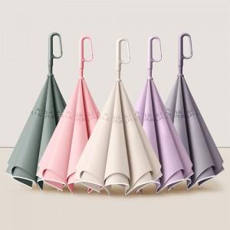

【상세/제작정보】 | <p><span style="font-size: 14pt;">※ 손잡이, 원단 컬러인쇄 별도문의</span></p>

【인쇄/포장옵션】 | 실크, 원단실크1도 / 종이케이스

【공급단가】 | 수량 | 20~ | 100~ | 300~ | 500~ | 1,000~
*VAT별도 | 단가 | 13,700원 | 12,350원 | 11,730원 | 11,400원 | 11,200원

【상품 URL】 | https://www.synergygift.co.kr:443/src/goods_detail.php?gdno=41216

